Sematics_Back
mx grouping columns header
Input | Size
 | 28 | 29 | 30 | 31 | 32 | 33 | 34 | 35

mx grouping columns
Input | Size
 | 28 | 29 | 30 | 31 | 32 | 33 | 34 | 35
 | 1 | 2 | 2 | 2 | 2 | 2 | 1 | 1
 | 1 | 1 | 1 | 2 | 2 | 1 | 1 | 1
 |  |  | 1
 |  |  |  | 1
 |  |  |  |  | 1
 |  |  |  |  |  | 1
 |  |  |  |  |  |  | 1

Input | ORDER NO. | Pairs | Volume
 |  |  |  | 28 | 29 | 30 | 31 | 32 | 33 | 34 | 35
 |  | 2040 | 1.00 | 1 | 1 | 2 | 2 | 2 | 2 | 1 | 1
 |  | 980 | 1.00 | 1 | 1 | 1 | 2 | 2 | 1 | 1 | 1
 |  | 96 | 1.00 |  |  | 1
 | 16501 | 96 | 1.00 |  |  |  | 1
 |  | 96 | 1.00 |  |  |  |  | 1
 |  | 96 | 1.00 |  |  |  |  |  | 1
 |  | 96 | 1.00 |  |  |  |  |  |  | 1
 |  | 3500 |  |  |  |  |  |  |  |  |  |  |  |  |  |  |  |  |  |  |  |  |  |  |  |  |  | 7.00

mx twoRowHeaderPivotTable

Input | ORDER NO. | Cust. REF 客人货号 | REF ORDER 客人型号 | Fact. S/N 公司货号 | Colour颜色 | 法文颜色 | PICTURE图片 | 鞋面材料和颜色 | Descrt 货品描述 | ASST |  |  |  |  |  |  |  |  | Pack 对/箱 | Cartons 箱数 | Pairs | Details 箱号 | 内盒规格外径 | 外箱规格 | 交期 | 毛重 | 净重 | Volume
 |  |  |  |  |  |  |  |  |  |  | 28 | 29 | 30 | 31 | 32 | 33 | 34 | 35
 |  | 91338035 | 532325 | / | MARINE | MARINE |  | 蓝色布同确认样 | 童鞋 | 混码 | 1 | 1 | 2 | 2 | 2 | 2 | 1 | 1 | 12 | 170 | 2040 | 1-170 | 25*12.5*10 | 41.5*39*26.5 | 2018-03-12 |  |  | 7.29
 |  |  | 532326 |  |  |  |  |  |  |  | 1 | 1 | 1 | 2 | 2 | 1 | 1 | 1 | 10 | 98 | 980 | 1-98 |  | 51.5*26.5*26.5 |  |  |  | 3.54
 |  |  | 533180 |  |  |  |  |  |  | 单码 |  |  | 1 |  |  |  |  |  | 16 | 6 | 96 | 1--6 |  | 51.5*41.5*26.5 |  |  |  | 0.34
 | 16501 |  | 533181 |  |  |  |  |  |  |  |  |  |  | 1 |  |  |  |  | 16 | 6 | 96 | 1--6 |  |  |  |  |  | 0.34
 |  |  | 533182 |  |  |  |  |  |  |  |  |  |  |  | 1 |  |  |  | 16 | 6 | 96 | 1--6 |  |  |  |  |  | 0.34
 |  |  | 533183 |  |  |  |  |  |  |  |  |  |  |  |  | 1 |  |  | 16 | 6 | 96 | 1--6 |  |  |  |  |  | 0.34
 |  |  | 533184 |  |  |  |  |  |  |  |  |  |  |  |  |  | 1 |  | 16 | 6 | 96 | 1--6 |  |  |  |  |  | 0.34
 |  |  |  |  |  |  |  |  |  |  |  |  |  |  |  |  |  |  |  |  |  |  |  |  |  | 0 | 0 | 12.53
 |  |  |  |  |  |  |  |  |  |  |  |  |  |  |  |  |  |  |  |  | 3500
 | 合计：

mx twoRowHeaderPivotTable2

Input | ORDER NO.2 | Cust. REF 客人货号 | REF ORDER 客人型号 | Fact. S/N 公司货号 | Colour颜色 | 法文颜色 | PICTURE图片 | 鞋面材料和颜色 | Descrt 货品描述 | ASST | Pack 对/箱 | Cartons 箱数 | Pairs | Details 箱号 | 内盒规格外径 | 外箱规格 | 交期 | 毛重 | 净重 | Volume
 |  |  |  |  |  |  |  |  |  |  |  |  |  |  |  |  |  |  |  |  | 28 | 29 | 30 | 31 | 32 | 33 | 34 | 35
 |  | 91338035 | 532325 | / | MARINE | MARINE |  | 蓝色布同确认样 | 童鞋 | 混码 | 12 | 170 | 2040 | 1-170 | 25*12.5*10 | 41.5*39*26.5 | 2018-03-12 |  |  | 7.29 | 1 | 1 | 2 | 2 | 2 | 2 | 1 | 1
 |  |  | 532326 |  |  |  |  |  |  |  | 10 | 98 | 980 | 1-98 |  | 51.5*26.5*26.5 |  |  |  | 3.54 | 1 | 1 | 1 | 2 | 2 | 1 | 1 | 1
 |  |  | 533180 |  |  |  |  |  |  | 单码 | 16 | 6 | 96 | 1--6 |  | 51.5*41.5*26.5 |  |  |  | 0.34 |  |  | 1
 | 16501 |  | 533181 |  |  |  |  |  |  |  | 16 | 6 | 96 | 1--6 |  |  |  |  |  | 0.34 |  |  |  | 1
 |  |  | 533182 |  |  |  |  |  |  |  | 16 | 6 | 96 | 1--6 |  |  |  |  |  | 0.34 |  |  |  |  | 1
 |  |  | 533183 |  |  |  |  |  |  |  | 16 | 6 | 96 | 1--6 |  |  |  |  |  | 0.34 |  |  |  |  |  | 1
 |  |  | 533184 |  |  |  |  |  |  |  | 16 | 6 | 96 | 1--6 |  |  |  |  |  | 0.34 |  |  |  |  |  |  | 1
 |  |  |  |  |  |  |  |  |  |  |  |  |  |  |  |  |  | 0 | 0 | 12.53
 |  |  |  |  |  |  |  |  |  |  |  |  | 3500

mx rightAnglePivotTable
Input | 订单号 | ART.N | 时间 | EUR | 34 | 35 | 36 | 37 | 38 | 39
 |  |  |  | UK | 2 | 2.5 | 3 | 4 | 5 | 6
 |  |  |  | CM | 22.5 | 23.5 | 24 | 24.5 | 25.5 | 26
 | 2021-832 | 589-1309 | 2129 | 数量（个） | 296 | 1076 | 1584 | 1564 | 1204 | 348
 |  | 589-6309 |  | 数量（个） | 180 | 840 | 1350 | 1450 | 1330 | 390
 | 2021-833 | 509-6303 | 2137 | 数量（个） | 60 | 260 | 280 | 340 | 120 | 140
 | 2021-834 | 509-0303 | 2129 | 数量（个） | 260 | 840 | 1320 | 1300 | 820 | 460
 |  | 509-6303 |  | 数量（个） | 260 | 700 | 1320 | 1560 | 1000

groupingColumnHeader1 | 35 36 37 38 39 40
Input |  |  |  |  |  |  |  |  |  |  | 2300 | 49 | 1 1 1 1 1 1 1 1 1 1 1 1 1 1 1 1 1 1 1 1 1 1 1 1 1 1 1 1 1 1 1 1 1 1 1 1 1 1 1 1 1 1 1 1 1 1 1 1 1 2 2 2 2 2 2 2 2 2 2 2 2 2 2 2 2 2 2 2 2 2 2 2 2 2 2 2 2 2 2 2 2 2 2 2 2 2 2 2 2 2 2 2 2 2 2 2 2 2 3 3 3 3 3 3 3 3 3 3 3 3 3 3 3 3 3 3 3 3 3 3 3 3 3 3 3 3 3 3 3 3 3 3 3
 |  |  |  |  |  |  |  |  |  |  | 2300 | 49
 |  |  |  |  |  |  |  |  |  |  | 1600 | 35

groupingColumnHeader2 | 35 | 36 | 37 | 38 | 39 | 40
Input

groupingColumnHeader3 | 35 | 36 | 37 | 38 | 39 | 40
Input

groupingColumnHeader4 |  | Size
Input | 35 | 36 | 37 | 38 | 39 | 40

groupingColumnHeader5 | EUR | 34 | 35 | 36 | 37 | 38 | 39
Input | UK | 2 | 2.5 | 3 | 4 | 5 | 6
 | CM | 22.5 | 23.5 | 24 | 24.5 | 25.5 | 26

one row Table1 | OneRowTable1_Art | Color | 35 36 37 38 39 40
Input | Kot-1 | ROSADO | 1 2 3 3 2 1
 | Kot-1 | GRIS | 1 2 3 3 2 1
 | Kot-1 | MOSTAZA | 1 2 3 3 2 1=36PRS/CTN

one row Table2 | OneRowTable2_Art | Color | 35 36 37 38 39 40 | Carton | Weight
Input | Kot-1 | ROSADO | 1 2 3 3 2 1 | 50 | 10.6
 | Kot-1 | GRIS | 1 2 3 3 2 1 | 50 | 10.6
 | Kot-1 | MOSTAZA | 1 2 3 3 2 1=36PRS/CTN | 50 | 10.6

one row Table3 | OneRowTable3_Art | Color | 35 | 36 | 37 | 38 | 39 | 40 | Carton | Weight
Input | Kot-1 | ROSADO | 1 | 2 | 3 | 3 | 2 | 1 | 50 | 10.6
 | Kot-1 | GRIS | 1 | 2 | 3 | 3 | 2 | 1 | 100 | 10.6
 | Kot-1 | MOSTAZA | 1 | 2 | 3 | 3 | 2 | 1 | 100 | 10.6

Table4NormalHeaders
Input | Table4NormalHeaders_OneRow | Table4NH2
 |  | 鞋 舌 | 中 底

 |  | 鞋舌 | 中底1 | 中底2

Table4Headers
Input | Table4Headers_Art | Color | Size
 |  |  | 35 | 36 | 37 | 38 | 39 | 40

Table4Headers2
Input | Table4Headers2_Art | Color | Size |  |  |  |  |  | 商 标 Logo | 中 底
 |  |  | 35 | 36 | 37 | 38 | 39 | 40

 | OneRowTable4_Art | Color |  |  |  | Size |  |  | Carton | Weight
one row Table4 |  |  | 35 | 36 | 37 | 38 | 39 | 40
Input | Kot-1 | ROSADO | 1 | 2 | 3 | 3 | 2 | 1 | 50 | 10.6
 | Kot-1 | GRIS | 1 | 2 | 3 | 3 | 2 | 1 | 100 | 10.6
 | Kot-1 | MOSTAZA | 1 | 2 | 3 | 3 | 2 | 1 | 100 | 10.6

another twoHeaders pivot table | 工 厂 货 号 Pactory NO. | 客 户 货 号 Customer NO. | 图片 Picture | 颜 色 Color | 商 标 Logo |  | 配码 Size | 19 | 20 | 21 | 22 | 23 |  | 装数 | 箱数 CTN | 双 数 Quantity | 单 价 Unit parice | 总 价 Amount | 备 注 Remark
Input |  |  |  |  |  | 中 底
 | B61 | B61 |  | 黑色 BLACK | 无 | 印码数 |  | 2 | 2 | 2 | 3 | 3 |  | 12 | 60 | 720 |  | ¥0.00
 | B61 | B61 |  | 白红WHITE/RED | 无 | 印码数 |  | 2 | 2 | 2 | 3 | 3 |  | 12 | 300 | 3600 |  | ¥0.00
 | B61 | B61 |  | 深蓝 NAVY | 无 | 印码数 |  | 2 | 2 | 2 | 3 | 3 |  | 12 | 150 | 1800 |  | ¥0.00
 | B61 | B61 |  | 大红 RED | 无 | 印码数 |  | 2 | 2 | 2 | 3 | 3 |  | 12 | 90 | 1080 |  | ¥0.00
 | 合计 |  |  |  |  |  |  |  |  |  |  |  |  |  | 600 | 7200 |  | ¥0.00

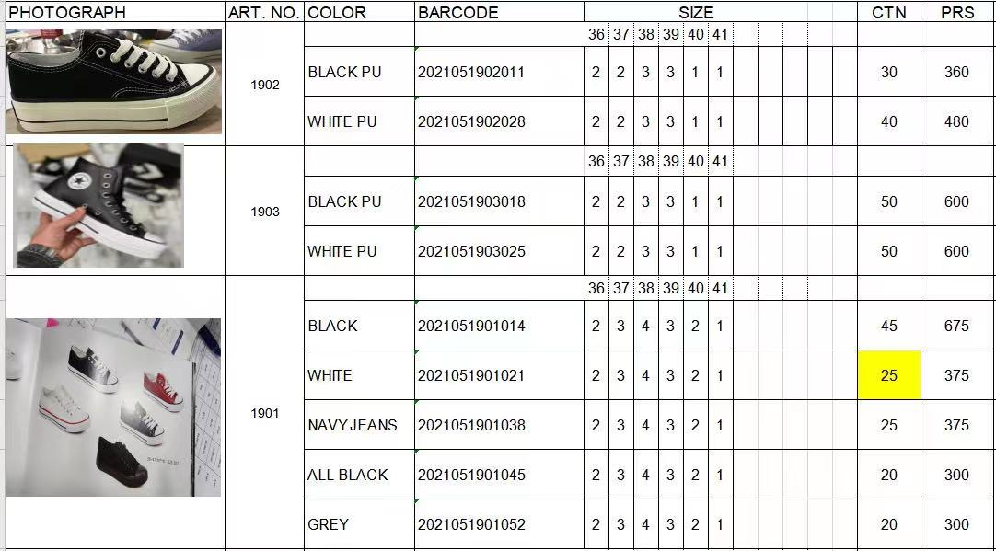

 |  |  | EUR | 34 | 35 | 36 | 37 | 38 | 39
 |  |  | UK | 2 | 2.5 | 3 | 4 | 5 | 6
 |  |  | CM | 22.5 | 23.5 | 24 | 24.5 | 25.5 | 26
 |  |  | Red | 296 | 1076 | 1584 | 1564 | 1204 | 348
 |  |  | Blue | 180 | 840 | 1350 | 1450 | 1330 | 390
 |  |  | White | 60 | 260 | 280 | 340 | 120 | 140
 |  |  | Black | 260 | 840 | 1320 | 1300 | 820 | 460
 |  |  | Navy | 260 | 700 | 1320 | 1560 | 1000

 |  | 日期 | 订单号 | 尺码/数量（张）
 |  |  | 尺码 | 39 | 40 | 41 | 42 | 43 | 44
 | 68637 | 08/21 | 8891042 | 75 | 100 | 100 | 100 | 50 | 25

 | 68634 | 07/21 | 尺码 | 35 | 36 | 37 | 38 | 39 | 40
 |  |  | 5896652 | 40 | 120 | 200 | 200 | 120 | 40
 |  |  | 5891652 | 30 | 90 | 150 | 150 | 90 | 30
 |  |  | 5895652 | 17 | 51 | 85 | 85 | 51 | 17

